Hoja1
 |  | FICHA TECNICA PUERTA AUTOMATICA DESLIZANTE

MARCA | Manatee |  | ID PUERTA | 9115-WA-OR-1
MODELO | MTE-TEL-22 |  | N°INTERNO | N1T-0001
FABRICANTE | Manatee |  | AÑO DE FABRICACION | 2022
FECHA INICIO OPERACIÓN | 2023-02-01 |  | HORAS DE OPERACIÓN | 25890
DESCRIPCION FISICA
Puerta automática deslizante, la cual consta de un riel superior e inferior en aluminio, con un pivote en el riel inferior para evitar su descarrilamiento. Esta puerta cuenta con cuatro hojas deslizantes y un sistema diferencial. Además, está equipada con una caja de mecanismos que utiliza en su sistema de traccion un motor DC, correa dentada con alma en fibra de vidrio y un sistema de bloqueo por polea. Su funcionamiento se logra mediante un motor de corriente continua controlado por un Drive PWM de velocidad variable. La puerta deslizante tiene un marco de aluminio con acabado de pintura electrostática, consta de lámina perforada con 50% de translucidez. Dispone con Sistema anti aplastamiento. Además, dispone de una tarjeta de control con capacidades de comunicación a través de RS485 y Bluetooth junto con baterías de respaldo. Esta puerta automática deslizante está diseñada con hojas montadas en carros deslizantes y está equipada con una señal luminosa RGB LED y altavoces de 60 watios para señales auditivas.

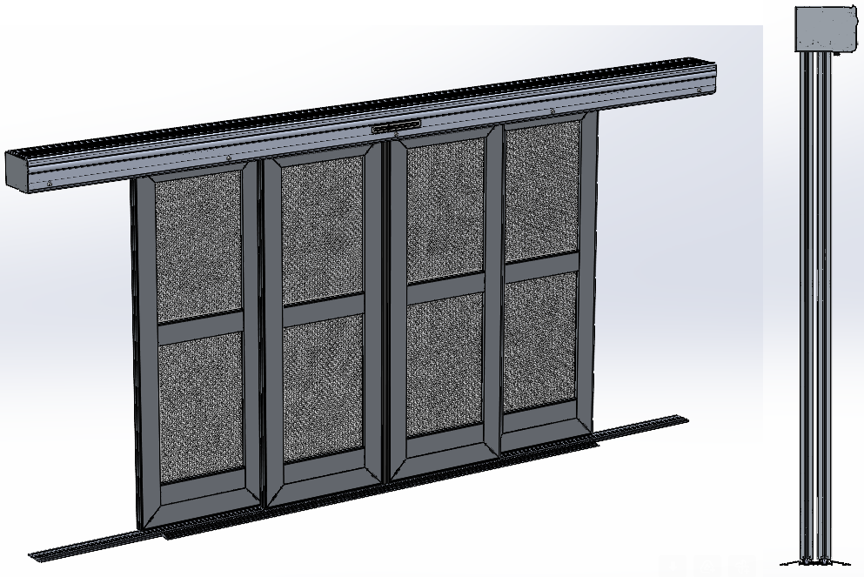
ESPECIFICACIONES TECNICAS
TIPOLOGIA | TELESCOPICA - 4 HOJAS
POTENCIA | 150 W
MOTOR | Motor DC-60 Vdc- Gearmotor Dunkermotoren GR 63x55
POTENCIA MOTOR | 99.3 W
DRIVE DEL MOTOR | Modelo: DVR-GR 63X55 /Señales de control/ TTL PWM
VOLTAJE | 120 V AC
AMPERAJE | 3A
FUENTE AC/DC | 90-305Vac a 24-48Vcc / 240H-48 Marca HLG
FUENTE DC/DC | 20-60Vcc a 12Vcc / Modelo YK-DD48S1205 Marca YK
BATERIA DE RESPALDO | 12 V / 1,2 Ah / Modelo NT1212 - Marca MTEK
MODULO DE AUDIO | MP3, WAV y WMA /32 Gb / Modelo:MDA-03
TARJERA CONTROLADORA | 12 VDC / RS485 /Modelo: IHS-TM22 /Marca: Manatee SAS
MODULO BLUETOOTH | Potencia: 4 dBm / Modelo: MBT-02 / Fabricante: Manatee SAS
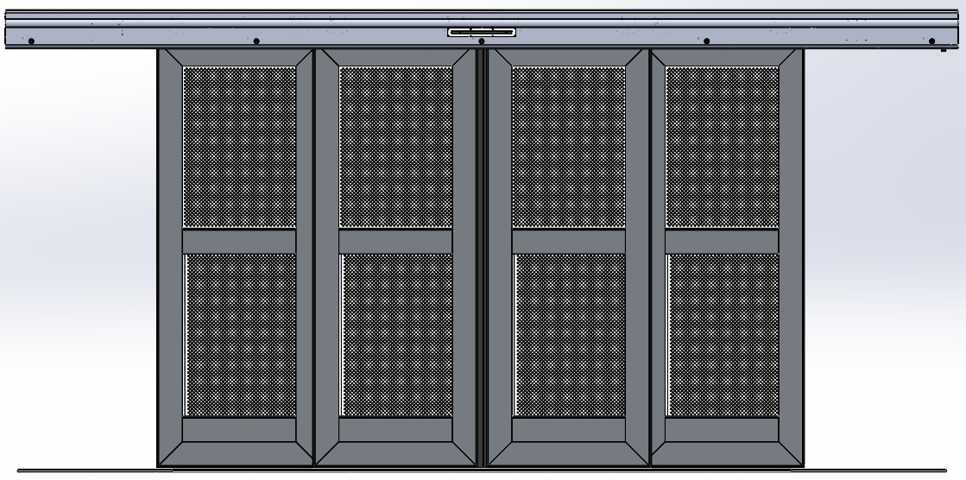
AMPLIFICADOR DE AUDIO | Potencia: 60W / Modelo: MTAMP-001 /Fabricante: Manatee SAS
SEÑAL LUMINOSA | Cinta LED Modelo 60LED-M / Marca Colombia LEDS
SEÑAL AUDITIVA | Parlante AK3006 /Potencia: 60 W/ Modelo PLT-02 Marca MANATEE
POLEA DE BLOQUEO | Modelo PDB-12V Marca MANATEE
FINAL DE CARRERA | Modelo 55140-3H-02-A - Efecto Hall/ Marca: Littelfuse Inc.
BOTON DE APERTURA LOCAL | XB3-20 Marca ANDELI
CARGADOR DE BATERIAS | Modelo MCB-2X12 - Marca MANATEE
CERRADURA | Amaestrable / Marca: Hui zhou Ji Lock Co. Lta
BISAGRA DE PIANO | Material: Acero Inoxidable calibre 18 / Marca: Industrias Menbel S.A.S.
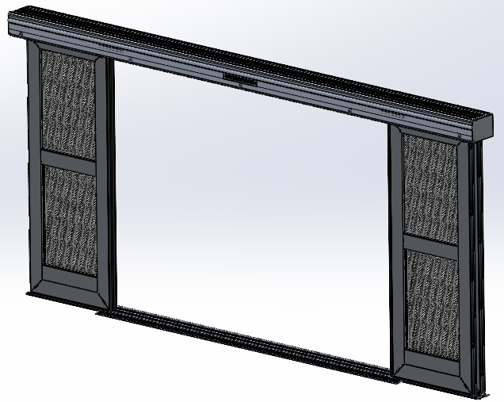
VELOCIDAD DE APERTURA | 0,4- 0,9 m/s
VELOCIDAD DE CIERRE | 0,2- 0,5 m/s
FUERZA MAXIMA DE CIERRE | 350 N
REFERENCIA CORREA | Correa síncrona S8M
CARROS DESLIZANTES | Ruedas en Nylon con rodamientos 6000Z / Modelo : CPD-01 / 2x hoja puerta
PERFIL ANTI-APLASTAMIENTO | Material: EPDM negro/ Modelo: EV-1167 / Marca: Manatee SAS
CAJA DE MECANISMOS | Material: Aleación de aluminio AA6061 T6
MARCO | Material: Aleación de aluminio AA6063 T5
RIEL INFERIOR | Aleación de aluminio estructural 6063 T6 / Anodizado 18 micras (Clase 1)
LAMINA PERFORADA | Acero CR (Cold Rolled)/Diametro 6 mm/ Espesor 3mm

